상품제안서
아이폰 맥세이프 폴더블 고속 무선충전기 UC315WMS 3in1 | 상품코드: F31905

 |  |  |  |  |  |  | 02-412-0044 | www.easy1.co.kr
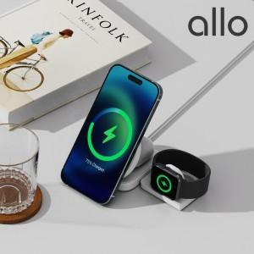

【상세/제작정보】 | <p>화이트만 가능</p>

【인쇄/포장옵션】 | 레이저 / 포장지포장

【공급단가】 | 수량 | 50~ | 100~ | 500~ | 1,000~ | 2,000~
*VAT별도 | 단가 | 35,000원 | 34,400원 | 33,500원 | 32,900원 | 32,000원

【상품 URL】 | https://dev.easy1.co.kr:443/src/goods_detail.php?gdno=31905

